项目特殊说明
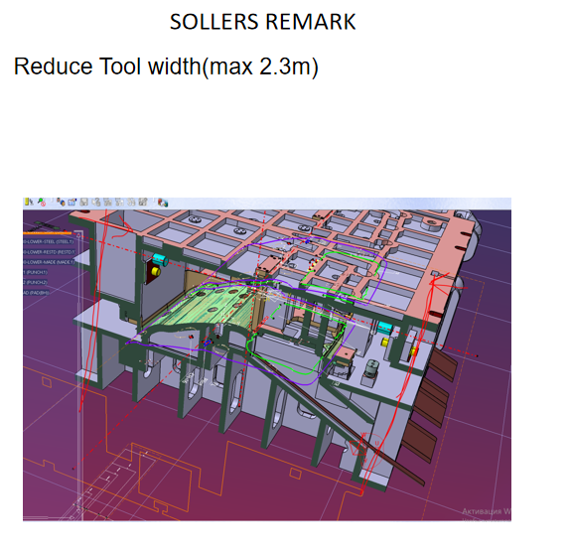
项目特殊说明
1.图档要求:
3D结构建模采用三维软件 CATIA-R20 及以下版本、2D使用 CATIA-R20 及以下版本（设计阶段可以采用UG10以下版本）

2.加工颜色及图层：按江福标准执行

3.结构会签提供资料

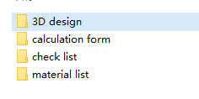

4.文件命名：按客户标准
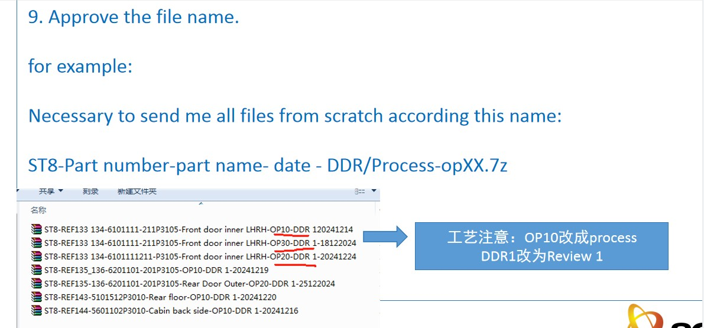

5.结构树要求：按照客户标准执行
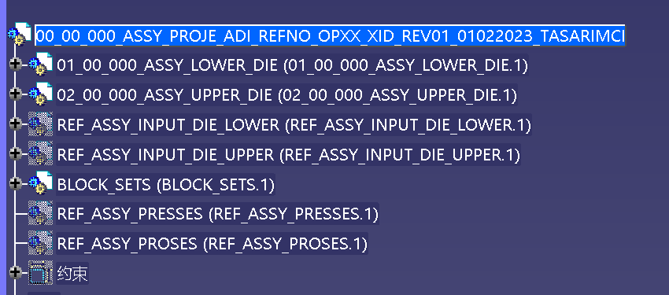 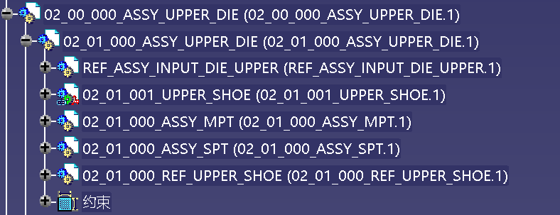

6.模具快夹位置要求：模具快夹位置距离机床边缘最少30mm
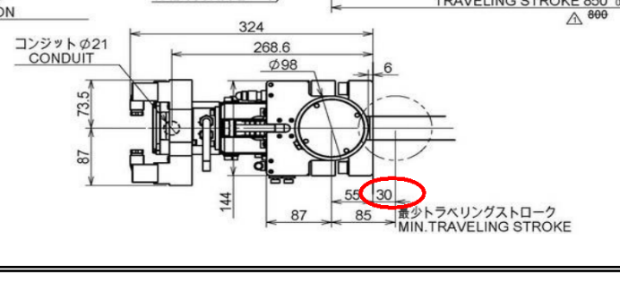

8.模具外观尽可能小，节约成本


9.孔的加工空间要考虑手电钻，最小做到200mm,螺钉最大M10可以手工打
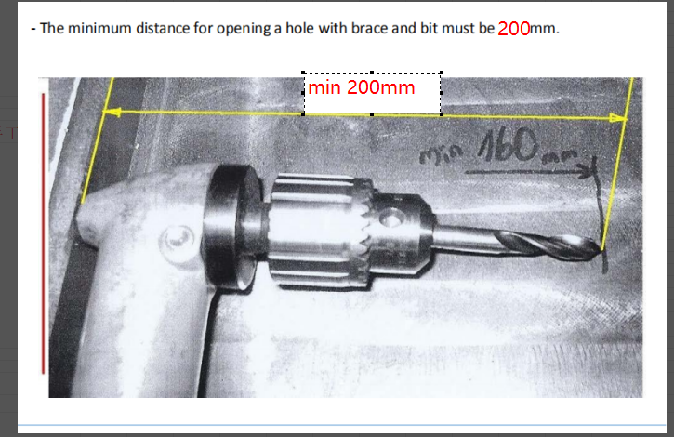

10.模具增加端拾器安装要求：
模具侧面需要增加挂钩，安装端拾器，参照3D实体，长度可以根据需要更改

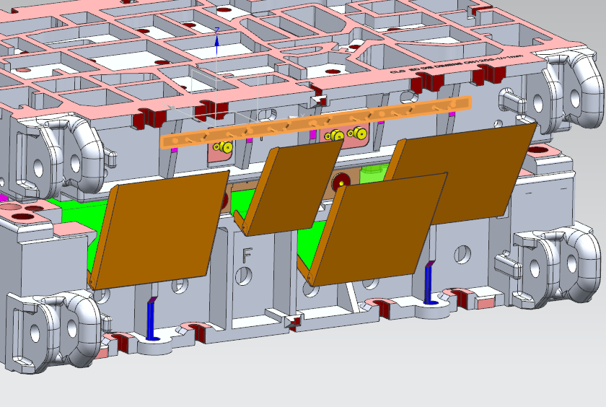 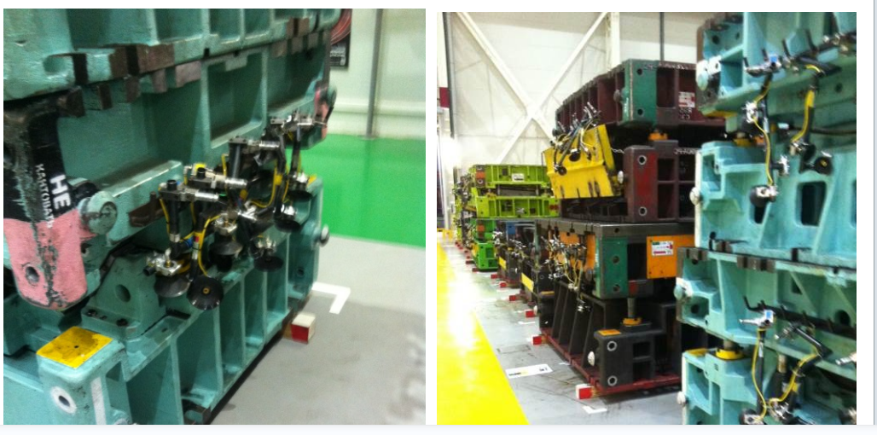

11.垫板只能使用一片，并且需要螺钉国定

12.模具最大宽度优先控制在MAX2300mm，实在不能满足时需要讨论

